dataloaderについての手順
１：インストール手順
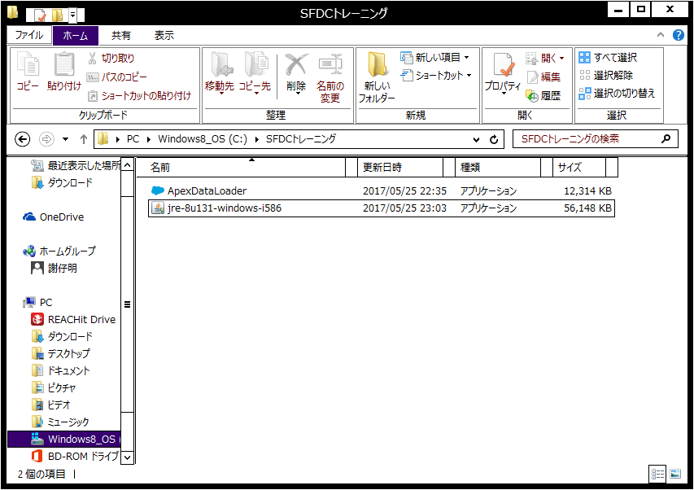

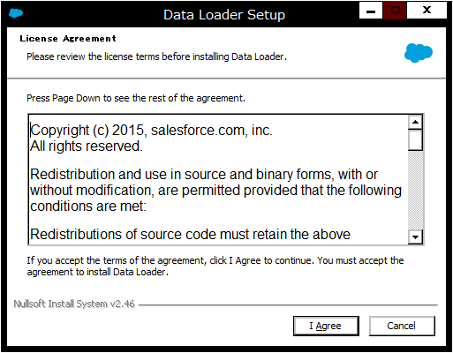

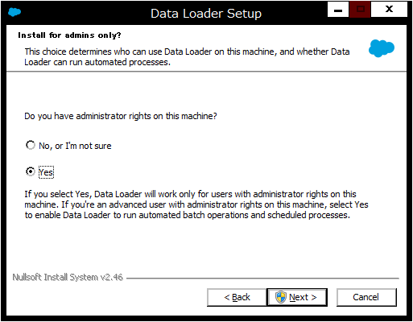

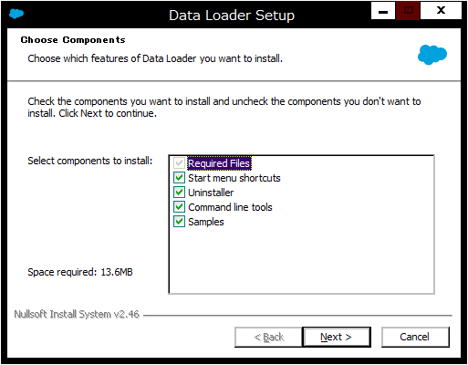

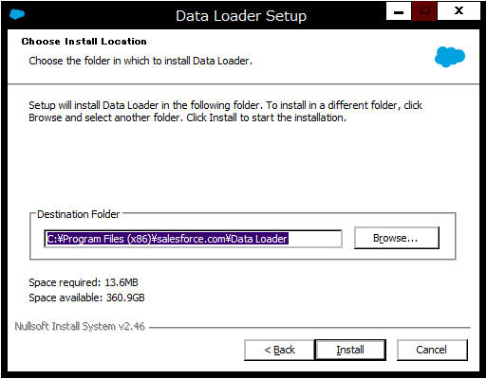

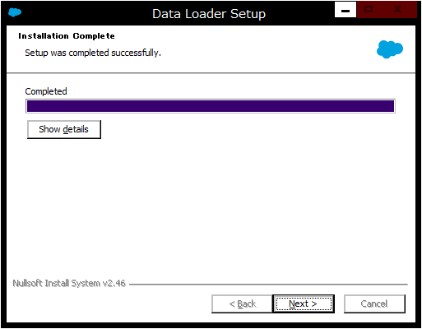

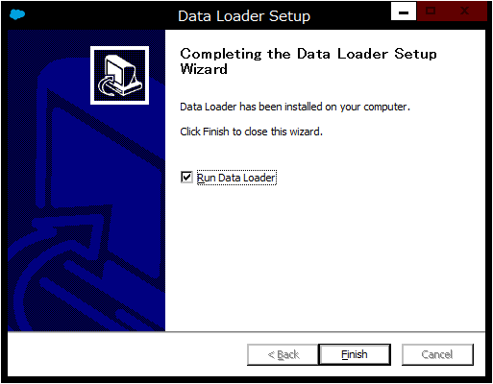

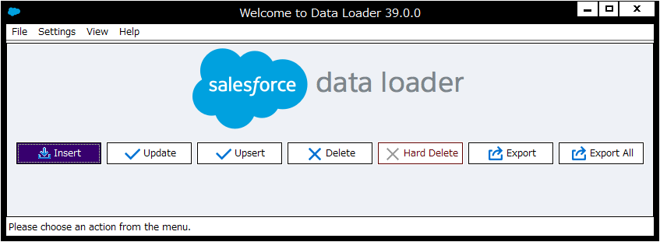

下記のエラーが発生したら、下記のＵＲＬからjavaをダウンロードしてインストール
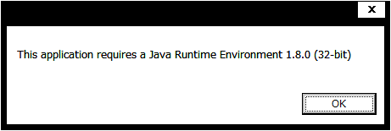

https://www.java.com/ja/download/

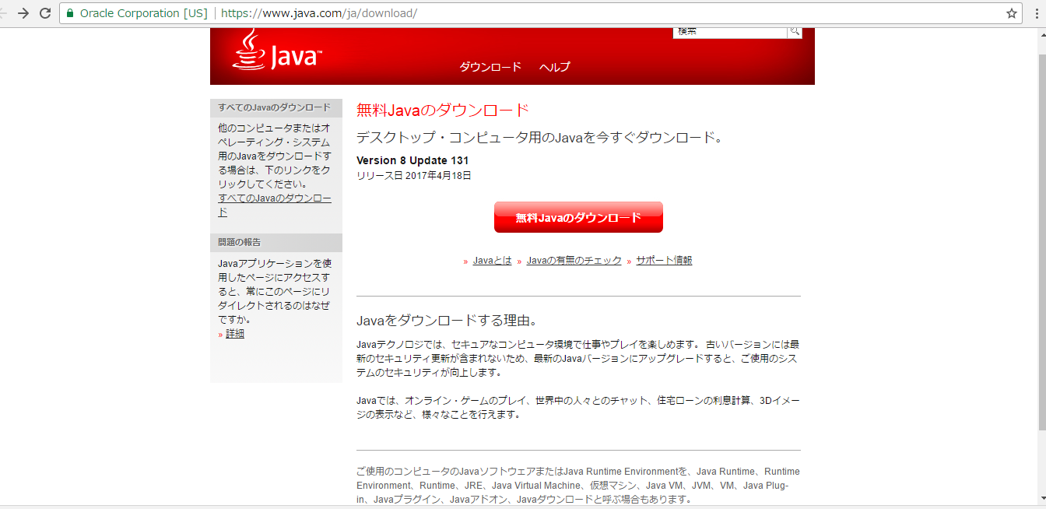

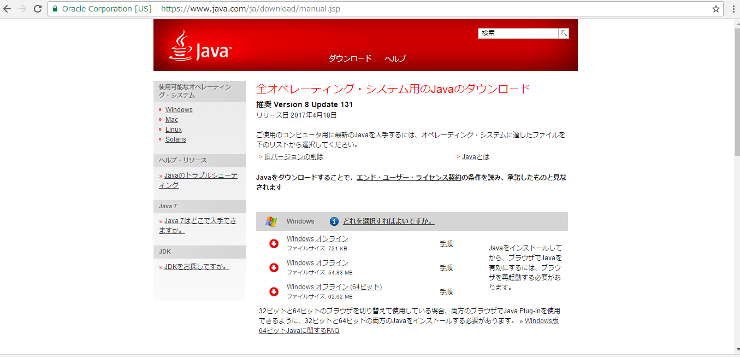

２：設定手順
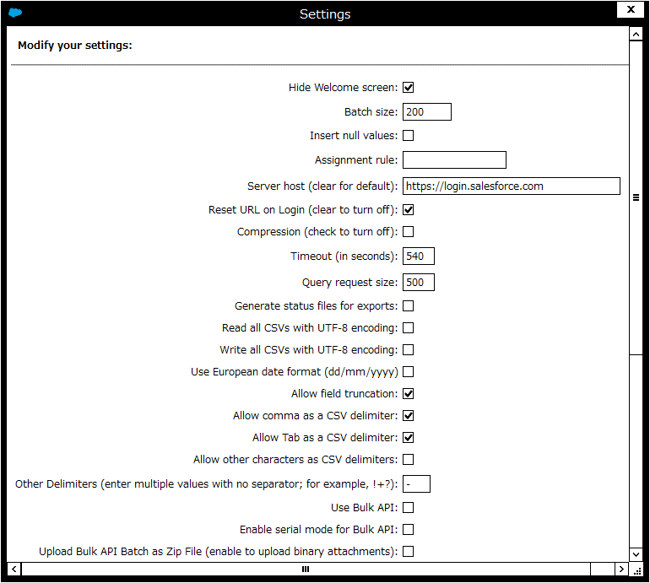

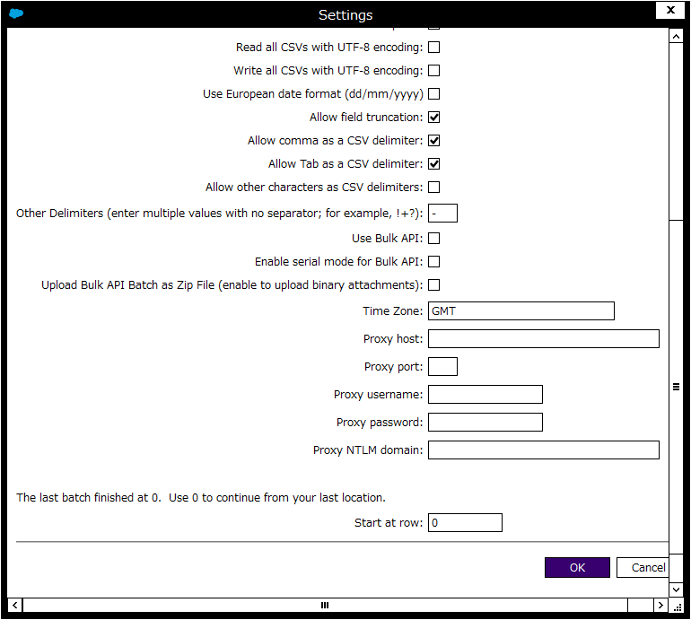

３：エクスポート手順

3.1：下記の図をクリックして、データローダを起動する

3.2：「Export」ボタンを押下する
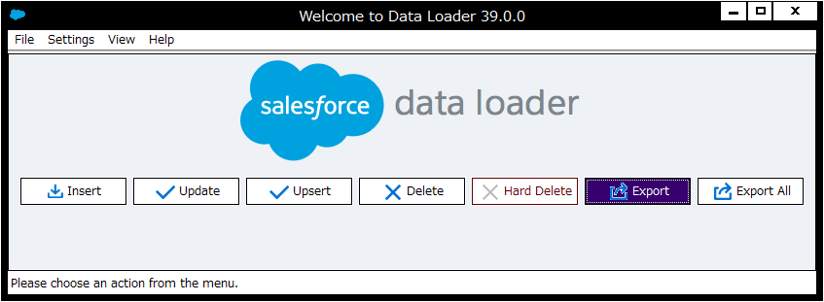

3.3：ユーザとパスワードを入力し「Log in」ボタンを押下する

※ユーザとパスワードがすべて正しいけど、ユーザとパスワードのエラーがあれば、パスワードの後ろにセキュリティトークンを追加してログイン

・セキュレティトークンの取得設定

ユーザ名➡私の設定➡個人用➡私のセキュリティトークンのリセット➡セキュリティトークンのリセット➡ユーザメールに確認する

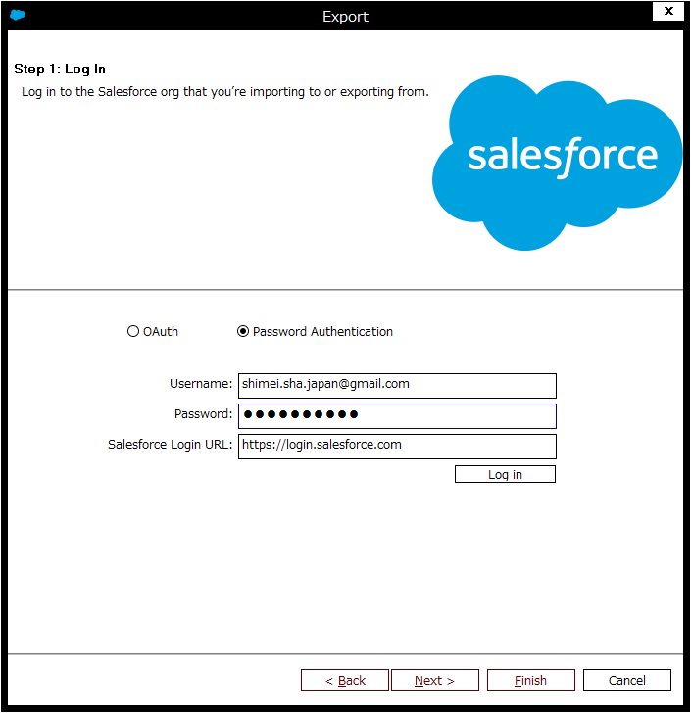

3.4：「Next」ボタンを押下する
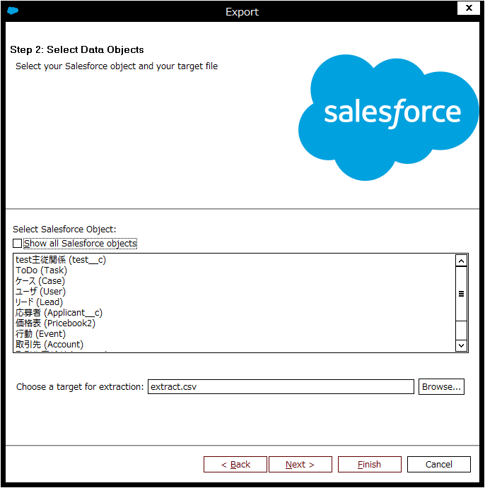

3.4：エクスポートするオブジェクトと出力先ファイルの選択
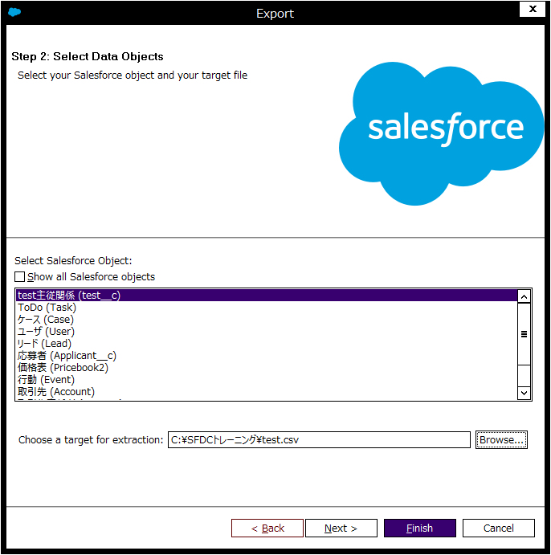

3.5：エクスポートする項目の選択
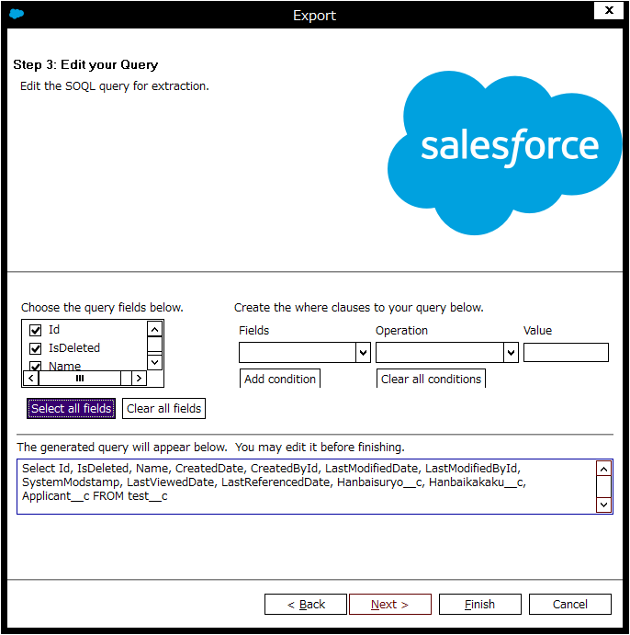

3.6：「はい（Y）」ボタンの押下
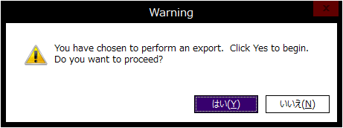

3.7：エクスポート終了

